Viabilidad economica
Viabilidad económica

1. Costo de inversión
Costos de hardware
Descripción |  |  | Unidades | Cantidad | Costo unitario(S/.) |  | Total(S/.)
Laptop Lenovo Legion Intel Core i5-9300HF CPU 2.40 GHz, 24 GB RAM |  |  | Unidad | 1 | 4,200 |  | 4,200

Laptop Acer Nitro 5 Intel Core i5-9300H CPU 2.00 GHz, 16 GB RAM |  |  | Unidad | 1 | 3,800 |  | 3,800

Impresora Epson Ecotank multifuncional L3250 |  |  | Unidad | 1 | 720 |  | 720

TOTAL |  |  |  |  |  |  | 8,720 |  | Resumen de costos de inversión
 |  |  |  |  |  |  |  |  | Descripcion |  | Total(S/.)
Costos de software |  |  |  |  |  |  |  |  | Costos de Hardware |  | 8,720
Descripción |  |  | Unidades | Cantidad | Costo Unitario (S/.) |  | Total (S/.) |  | Costos de Software |  | 0
Microsoft SQL Server Management Studio 20 |  |  | Unidad | 2 | 0 |  | 0 |  | TOTAL |  | 8,720
Power Bi Desktop |  |  | Unidad | 2 | 0 |  | 0
SQL Server 2019 |  |  | Unidad | 2 | 0 |  | 0
Bd Diagram |  |  | Unidad | 2 | 0 |  | 0
SQL Server Integration Services |  |  | Unidad | 2 | 0 |  | 0
SQL Analysis Services |  |  | Unidad | 2 | 0 |  | 0
Python 3.12 |  |  | Unidad | 2 | 0 |  | 0
Visual Studio 2022 |  |  | Unidad | 2 | 0 |  | 0
Visual Studio Code |  |  | Unidad | 2 | 0 |  | 0
TOTAL |  |  |  |  |  |  | 0

2. Costo de desarrollo
Costo de Recursos Humanos
Descripción |  | Cantidad | Tiempo | Costo Unitario(S/.) |  | Total(S/.)
Desarrollador BI |  | 2 | 4 | 1,025 |  | 8,200.00
Total |  |  |  |  |  | 8,200.00
$$\boxed{TIR=\text{4}\text{4.9\%}}$$
Materiales de consumo
Descripción |  | Unidades | Cantidad | Costo Unitario (S/.) |  | Total (S/.)
Papel bond A4 |  | Millar | 1 | 16 |  | 16 |  | Resumen de costo de desarrollo
Folder manila |  | Unidad | 5 | 0.8 |  | 4 |  | Descripción |  | Subtotal (S/.)
Lapicero |  | Unidad | 2 | 1.5 |  | 3 |  | Costo de recurso humanos |  | 8,200
Corrector |  | Unidad | 2 | 2 |  | 4 |  | Costo de materiales de consumo |  | 116
Lápiz |  | Unidad | 2 | 1 |  | 2 |  | Costo de servicios |  | 739.43
Borrador |  | Unidad | 2 | 1.5 |  | 3 |  | Total |  | 9,055
Botella de tinta |  | Unidad | 2 | 42 |  | 84
Total |  |  |  |  |  | 116

Servicios
Descripción | Unidades | Consumo mensual |  | Tiempo (Meses) |  | Costo Unitario (S/.) |  | Total (S/.)
Energía eléctrica | Kw | 18.66 |  | 4 |  | 0.7962 |  | 59.43
Internet | Horas | 120 |  | 4 |  | 70 |  | 280
Transporte | Pasaje | 2 |  | 4 |  | 50 |  | 400
Total |  |  |  |  |  |  |  | 739.43

 | Resumen del costo inicial total de inversión
 | Descripción |  | Subtotal (S/.)
 | Costo de inversión |  | 8,720
 | Costo de desarrollo |  | 9,055
 | Total |  | 17,775

3. Costo de operación
Costo operacional de recursos humanos
Descripción |  |  | Costo (S/.) | Tiempo | Subtotal (S/.)
Asesoría Trimestral (Ingeniero de sistemas) |  |  | 300 | 4 | 1200
Total |  |  |  |  | 1200

Costo operacional de recursos materiales
Descripción |  | Unidades | Cantidad (Anual) |  | Costo unitario (S/.) |  | Subtotal (S/.) |  | Resumen de costo de operación
Papel Bond A4 de 80 grs. |  | Millar | 1 |  | 16 |  | 16 |  | Descripción |  |  | Subtotal (S/.)
Botella de tinta |  | Unidad | 2 |  | 42 |  | 84 |  | Costo operacional de recursos humanos |  |  | 1200
Otros Útiles de escritorio |  | Juego | 1 |  | 16 |  | 16 |  | Costo operacional de recursos materiales |  |  | 116
Total |  |  |  |  |  |  | 116 |  | Costo operacional de servicios |  |  | 59.43
 |  |  |  |  |  |  |  |  | Depreciación |  |  | 2180.00
Costo operacional de servicios |  |  |  |  |  |  |  |  | Total |  |  | 3555.43
Descripción | Unidad | Consumo mensual |  | Tiempo (meses) |  | Costo Unitario (S/.) |  | Total (S/.)
Energía Eléctrica | Kw | 18.66 |  | 4 |  | 0.7962 |  | 59.43
Total |  |  |  |  |  |  |  | 59.43

Depreciación
Descripcion |  |  | Cantidad | Costo unitario(S/.) | Vida util | Subtotal (S/.)
Laptop Lenovo Legion Intel Core i5-9300HF CPU 2.40 GHz, 24 GB RAM |  |  | 1 | 4,200 | 0.25 | 1050

Laptop Acer Nitro 5 Intel Core i5-9300H CPU 2.00 GHz, 16 GB RAM |  |  | 1 | 3,800 | 0.25 | 950

Impresora Epson Ecotank multifuncional L3250 |  |  | 1 | 720 | 0.25 | 180

Total |  |  |  |  |  | 2180.00

4. Beneficios
Beneficios Tangibles
Descripción |  | Sueldo Promedio (S/.) |  | Tiempo | Total (S/.)
Reducción de empleados |  | 1,025 |  | 12 | 12,300.00
Ahorro en espacio físico |  | 500 |  | 12 | 6,000.00
Ahorro de papelería |  | 30 |  | 12 | 360.00
Total |  |  |  |  | 18,660.00

Resumen de beneficios tangible anuales
Concepto |  | Monto (S/. Año)
Ahorro por reducción de personal |  | 18,660.00
Total |  | 18,660.00

Flujo de Caja
CONCEPTO |  |  | Año 0 | Año 1 | Año 2 | Año 3
INGRESOS |  |  | 2024 | 2025 | 2026 | 2027
Ahorro de reduccion de personal |  |  |  | 18,660.00 | 18,660.00 | 18,660.00
Utilidad bruta |  |  |  | 18,660.00 | 18,660.00 | 18,660.00
GASTOS Y COSTOS
Costos de operación |  |  |  | 3,555.43 | 3,555.43 | 3,555.43
Total de gastos y costos |  |  |  | 3,555.43 | 3,555.43 | 3,555.43
UTILIDAD OPERATIVA
Utilidad neta |  |  |  | 15,104.57 | 15,104.57 | 15,104.57
INVERSIONES
1. Costos de inversión
Hardware |  |  | 8,720.00
Software |  |  | 0.00
Capacitación |  |  | 0.00
2. Costos de desarrollo
Recursos humanos |  |  | 8,200.00
Recursos materiales |  |  | 116.00
Servicios |  |  | 739.43
Flujo de Caja Económico |  |  | 17,775.43 | 15,104.57 | 15,104.57 | 15,104.57

5. Análisis de rentabilidad
Valor Actual Neto

 |  |  |  |  |  | Reemplazamos en la ecuación los valores de las variables para este proyecto.

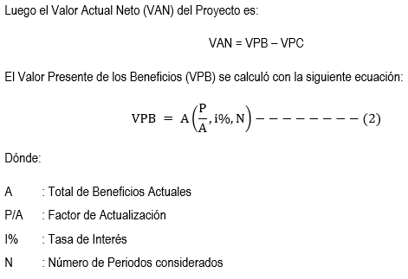
$$\boxed{VPB=\frac{\text{15.104,57}}{{(1+0.0803)}^{1}}+\frac{ \text{15.104,57} }{{(1+0.0803)}^{2}}+\frac{ \text{15.104,57} }{{(1+0.0803)}^{3}}}$$

 |  |  |  |  |  |  |  |  |  | 0.0803
$$\boxed{VPB=\text{34.487,14 }}$$

 |  |  |  |  |  |  | VPB | S/ 38,904.88

 |  |  |  |  |  | Reemplazamos en la ecuación los valores de las variables para este proyecto.

$$\boxed{VPC=\text{17.775,43 + }\text{3.405,43}\text{ (}\text{P}\text{/}\text{A}\text{, 15\%,}\text{N}\text{) }}$$

$$\boxed{VPC=\text{17.775,43}+\frac{\text{3.555,43} }{{(1+0.0803)}^{1}}+\frac{\text{3.555,43} }{{(1+0.0803)}^{2}}+\frac{\text{3.555,43} }{{(1+0.0803)}^{3}}}$$
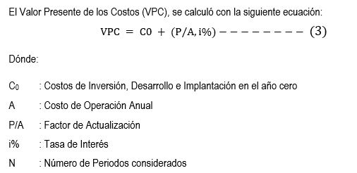

$$\boxed{VPC=\text{25,}\text{893}\text{.}27}$$

 |  |  |  |  |  |  | VPC | S/ 26,933.15

 |  |  |  |  |  | Por otro lado, el Valor Actual Neto es mayor que cero, lo que significa que la indica que la implantación de la solución de inteligencia de negocios que se ha propuesto es económicamente factible.

$$\boxed{VAN=\text{34.487,14}−\text{25,}\text{893}\text{.}27}$$
$$\boxed{VAN=\text{8}\text{,}\text{593}\text{.}\text{8}7}$$

Tasa interna de Retorno (TIR) |  |  |  |  |  |  | VAN | S/ 11,971.73
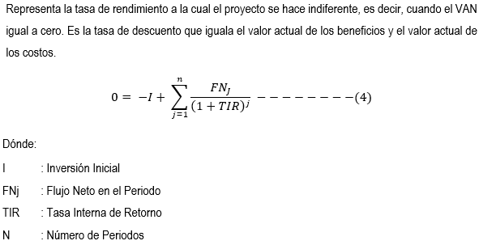
 |  |  |  |  |  | Reemplazando los valores en la ecuación para representar el cálculo de la Tasa:

$$\boxed{VPC=−\text{ 17.775,43 }+\frac{\text{ 15.254,57 }}{{(1+TIR)}^{1}}+\frac{\text{15.254,57}}{{(1+TIR)}^{2}}+\frac{\text{15.254,57}}{{(1+TIR)}^{3}}}$$

 |  |  |  |  |  | Función TIR Aplicada
 |  |  |  |  |  | Año 0 | Año 1 | Año 2 | Año 3
 |  |  |  |  |  | I0 | B-C | B-C | B-C
 |  |  |  |  |  | -17,775.43 | 15,104.57 | 15,104.57 | 15,104.57
 |  |  |  |  |  | TIR |  |  | 66.60%

$$\boxed{TIR=\text{2}\text{.79\%}}$$

Beneficio

$$\boxed{B/C=\text{VPB}\text{/}\text{VP}C}$$

$$\boxed{B/C=\text{34.487,14}\text{/ }\text{25,}\text{893}\text{.}27}$$

$$\boxed{B/C=1.33}$$
 | B/C | 1.44

Tiempo de Recuperación de Capital

$$\boxed{TR=\text{I}\text{0}\text{ /}\left(B−C\right) años}$$

$$\boxed{TR=\text{17.775,43}\text{ /}\left(\text{18.660,00 }−\text{3.555,43}\right) años}$$

$$\boxed{TR=1.17 años}$$

$$\boxed{1.17 años∗\frac{12meses}{año}=14.04 meses}$$

$$\boxed{TR=14.04 meses}$$

Factibilidad del proyecto
El proyecto es económicamente factible pues los indicadores económicos calculados lo demuestran:

$$\boxed{VAN= \text{8.593}\text{,87}\text{> 0}}$$

$$\boxed{B/C= \text{1.33}\text{> 1}}$$

$$\boxed{TIR= \text{66,60\%}\text{> 15 \%}}$$

Por lo tanto, la implantación de un datawarehouse, de acuerdo a los indicadores económicos queda demostrada su rentabilidad.

